1.1
voltar à página inicial |  |  |  | 1 - MENUS DE NAVEGAÇÃO
 | S | N | NA
 | x |  |  | 1.1 O menu de navegação deve estar estruturado como uma lista de opções
 |  |  |  | Para que possa ser bem interpretado por tecnologias de apoio, os menus e submenus devem estar estruturados com elementos nativos, do tipo <ul>, ou com a semântica e o estado dos elementos identificados com técnicas em ARIA.

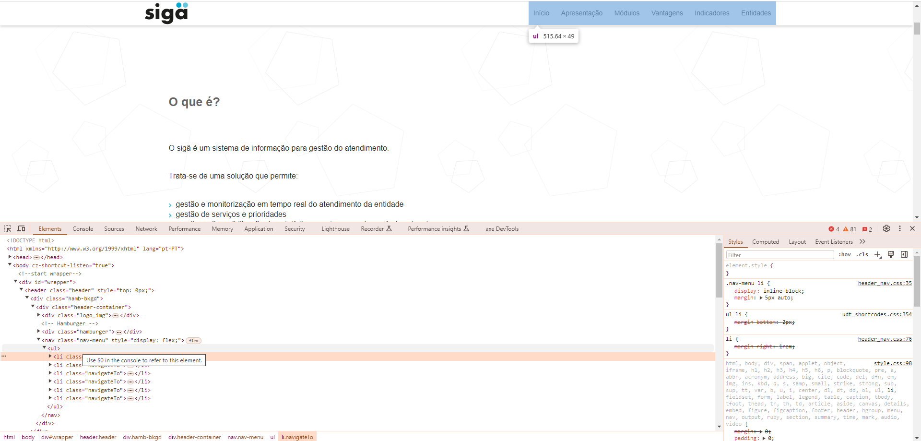
 | Listagem de evidências
 |  |  |  |  | Notas:
 |  |  |  |  | A AI do site(menu de topo) está corretamente estruturada. É responsive em Desktop e Mobile. Sem CSS a AI do site mantem-se estruturada.

1.2
voltar à página inicial |  |  |  | 1 - MENUS DE NAVEGAÇÃO
 | S | N | NA
 | x |  |  | 1.2 É possível selecionar as opções e as subopções do menu quer com rato quer com teclado
 |  |  |  | Deve ser possível percorrer a estrutura de navegação quer com um dispositivo apontador quer com o teclado.

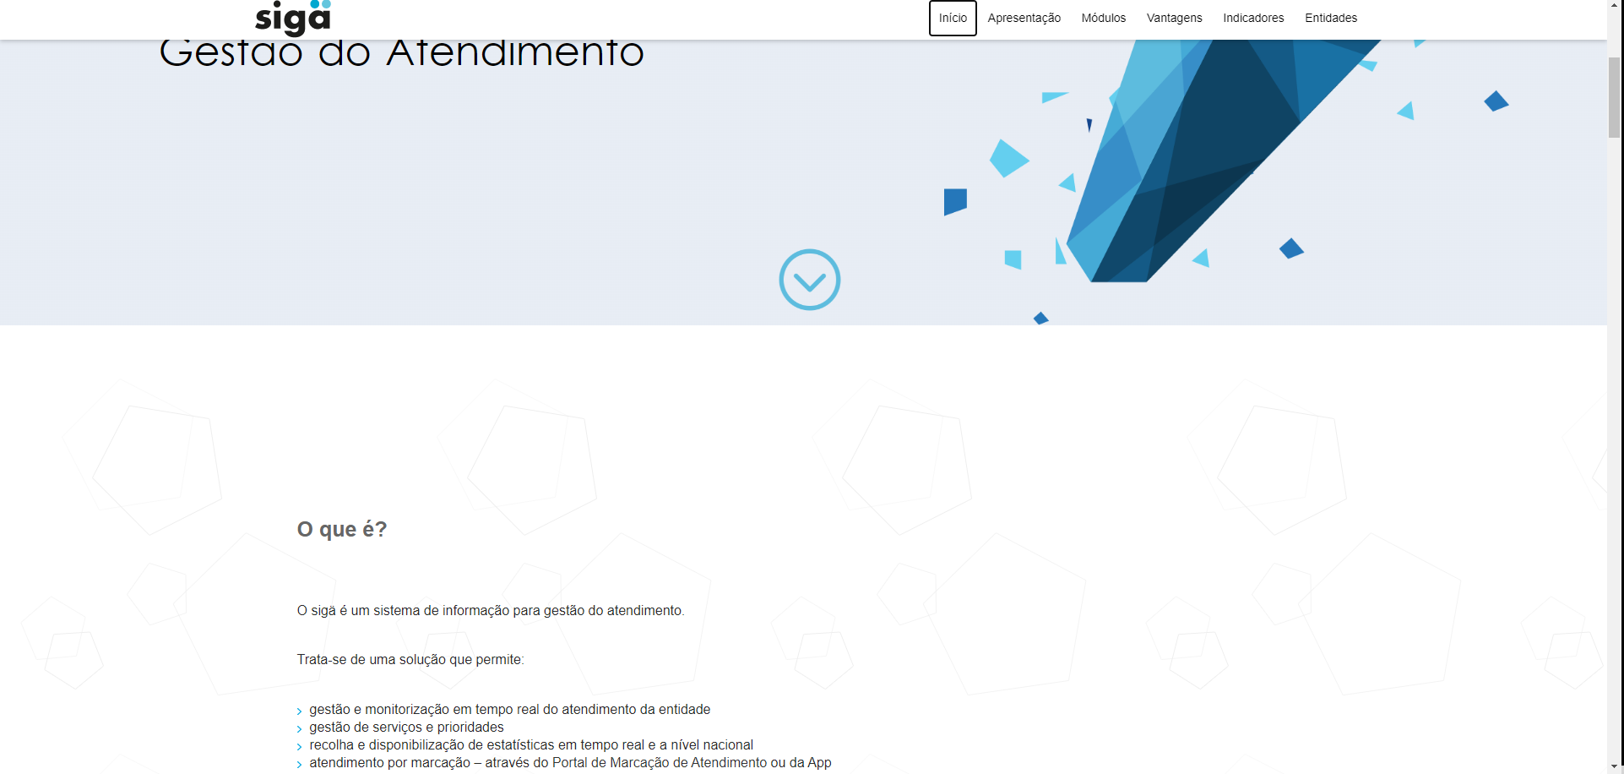
 | Listagem de evidências
 |  |  |  |  | Notas:
 |  |  |  |  | Sim. Toda a AI do site é navegável com rato e teclado.

1.3
voltar à página inicial |  |  |  | 1 - MENUS DE NAVEGAÇÃO
 | S | N | NA
 | x |  |  | 1.3 As imagens-link, caso existam no menu, devem ter o correspondente equivalente alternativo em texto
 |  |  |  | As imagens corretamente legendadas permitem ser interpretadas como texto, tornando todas as opções de navegação acessíveis.

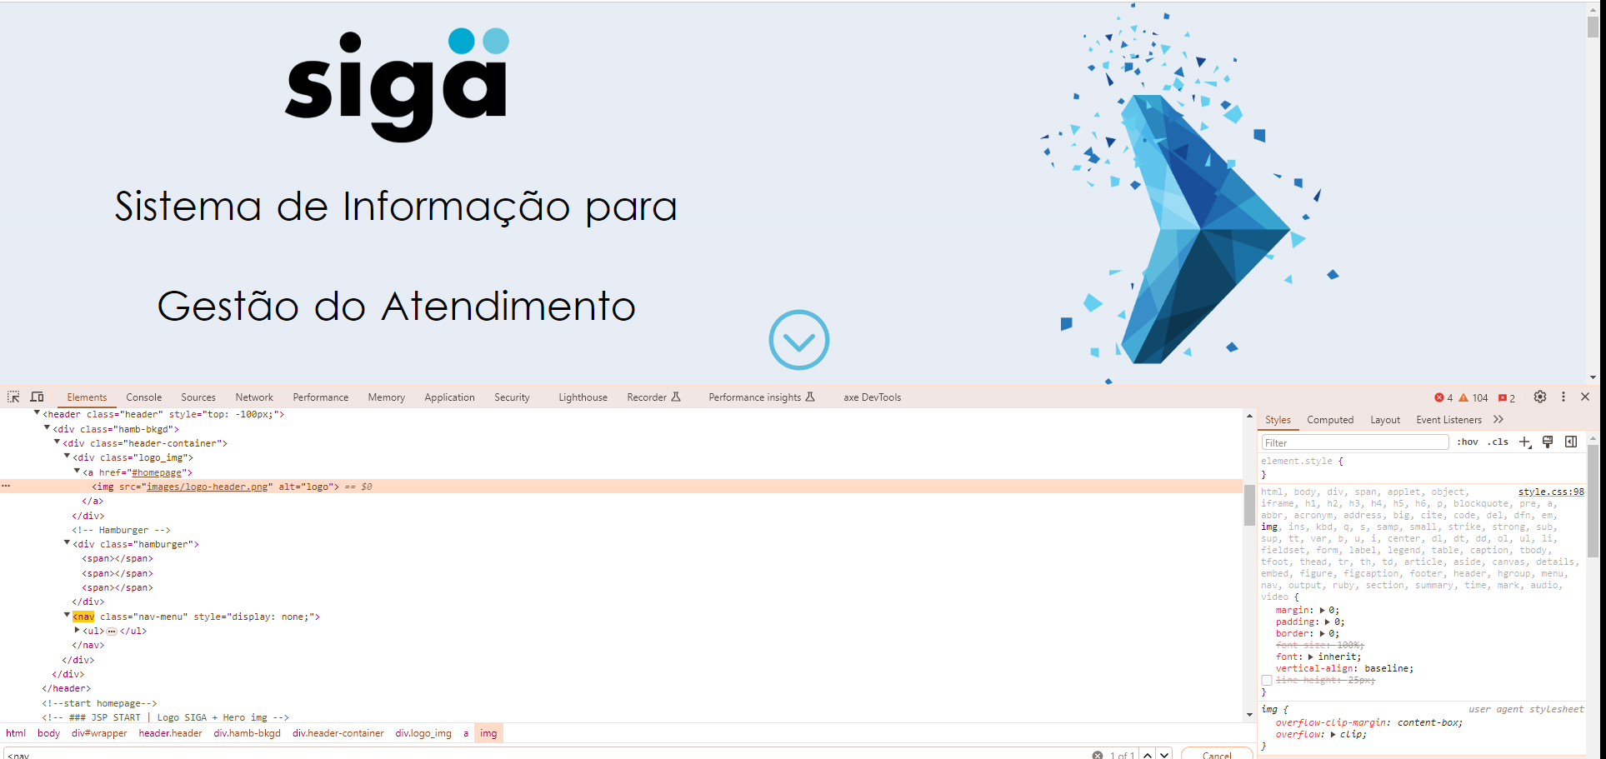
 | Listagem de evidências
 |  |  |  |  | Notas:
 |  |  |  |  | Logotipo na página contém texto alternativo.

2.2
voltar à página inicial |  |  |  | 2 - TÍTULOS E SUBTÍTULOS
 | S | N | NA
 | x |  |  | 2.2 Existe uma marcação hierarquizada de títulos e subtítulos na página (<h1>...<h6>)
 |  |  |  | Os títulos são empregues de forma hierárquica para melhor estruturar os conteúdos, das informações mais gerais às mais particulares. Deverão ser usados de forma consistente por todo o sítio Web.

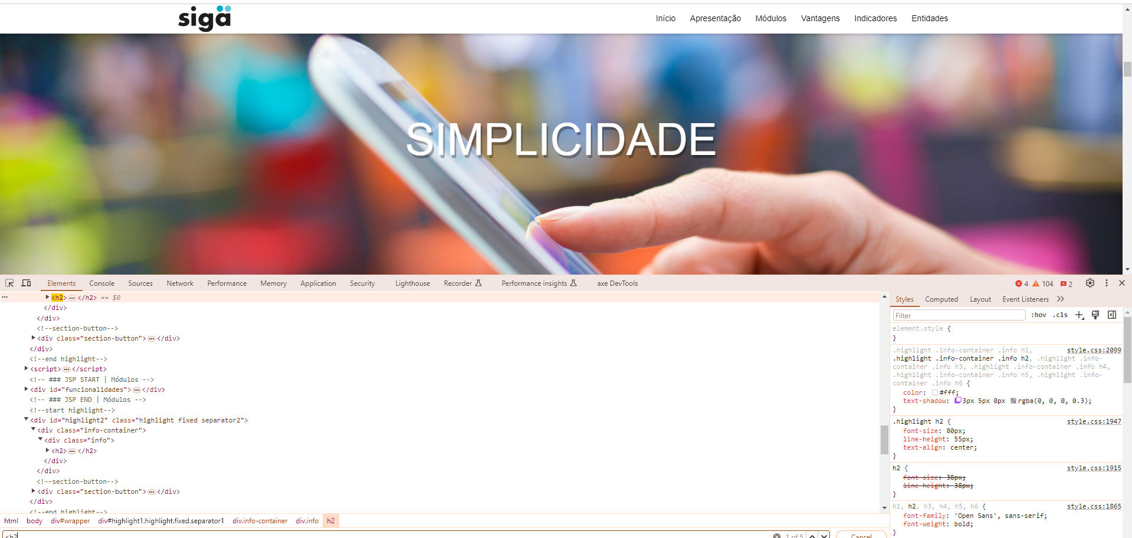
 | Listagem de evidências
 |  |  |  |  | Notas:
 |  |  |  |  | Os Headers tem equência correta H1, H2, H3 em todas as páginas. Não existem páginas sem H1.

5.1
voltar à página inicial |  |  |  | 5 - GRÁFICOS E IMAGENS-LINK
 | S | N | NA
 | x |  |  | 5.1 A imagem ou gráfico tem um equivalente alternativo em texto curto e correto
 |  |  |  | As imagens não decorativas deverão ter uma descrição breve associada, nomeadamente através do uso do atributo <ALT>. Esta legenda deve descrever fielmente o propósito da imagem no contexto em que se encontra.

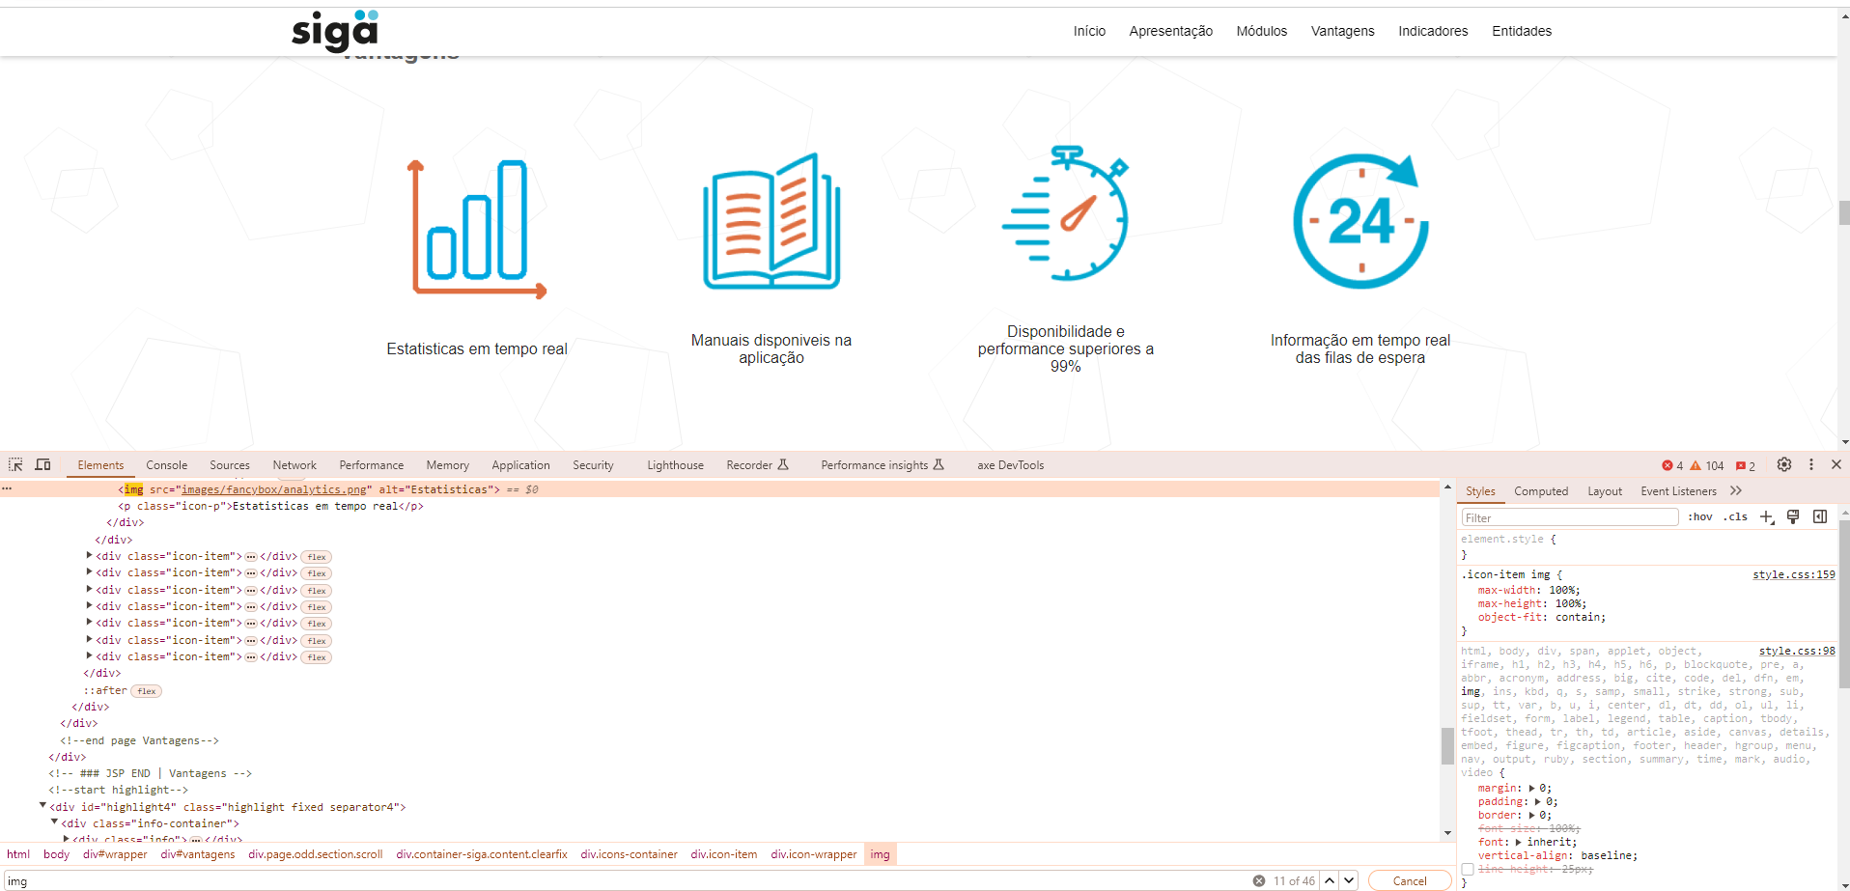
 | Listagem de evidências
 |  |  |  |  | Notas:
 |  |  |  |  | As imagens têm textos alternativos.

5.3
voltar à página inicial |  |  |  | 5 - GRÁFICOS E IMAGENS-LINK
 | S | N | NA
 | x |  |  | 5.3 As imagens-link têm um equivalente alternativo correto
 |  |  |  | As hiperligações compostas apenas por uma imagem obrigam que esta tenha um equivalente alternativo em texto que represente fielmente o destino da hiperligação.

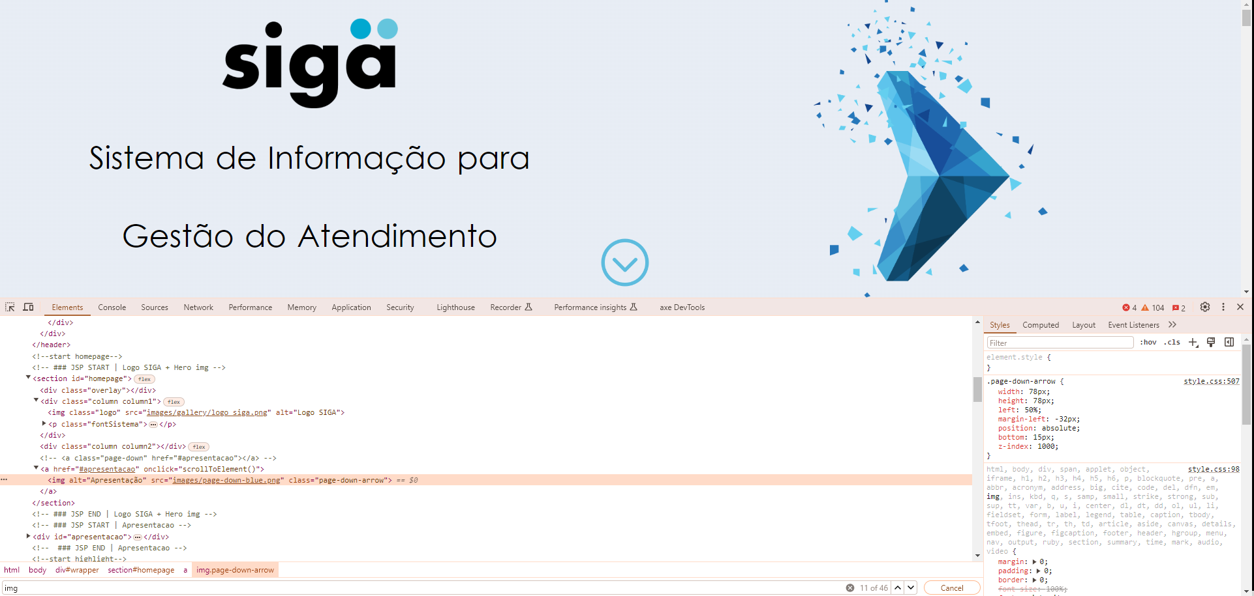
 | Listagem de evidências
 |  |  |  |  | Notas:
 |  |  |  |  | Imagens com link têm descrição associada.

8.5
voltar à página inicial |  |  |  | 8 - ESTRUTURA DA PÁGINA
 | S | N | NA
 | x |  |  | 8.5 A maquetização da página é feita sem recorrer ao elemento <table>
 |  |  |  | A estrutura de composição gráfica da página não é feita recorrendo a elementos de tabela mas sim a uma maior diversidade de elementos semânticos (por ex., <main>) e genéricos (por ex., <div>), que permitem a recomposição visual para diferentes tipos e dimensões de ecrã.

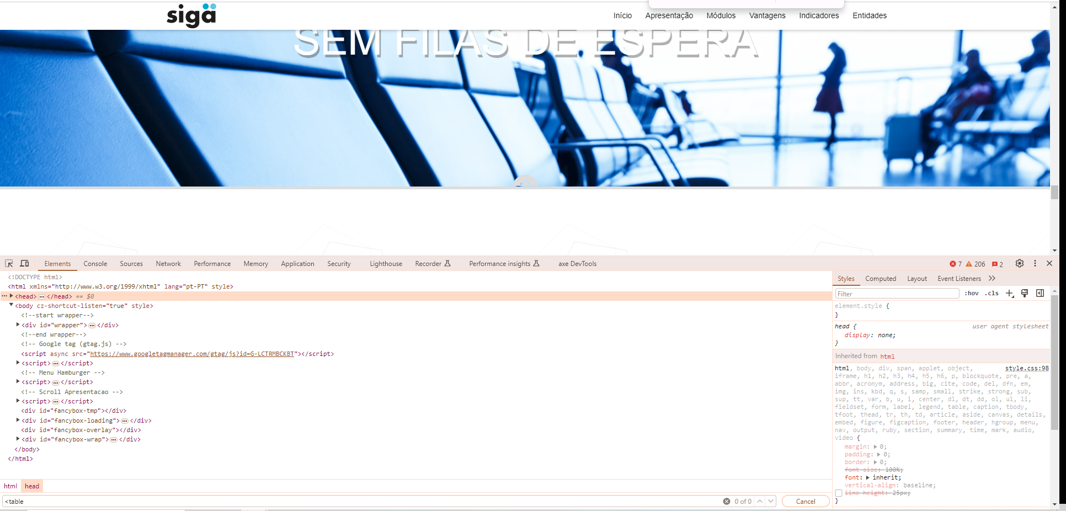
 | Listagem de evidências
 |  |  |  |  | Notas:
 |  |  |  |  | Globalmente as páginas do site não recorrem ao elemento Table.

